ページ構成
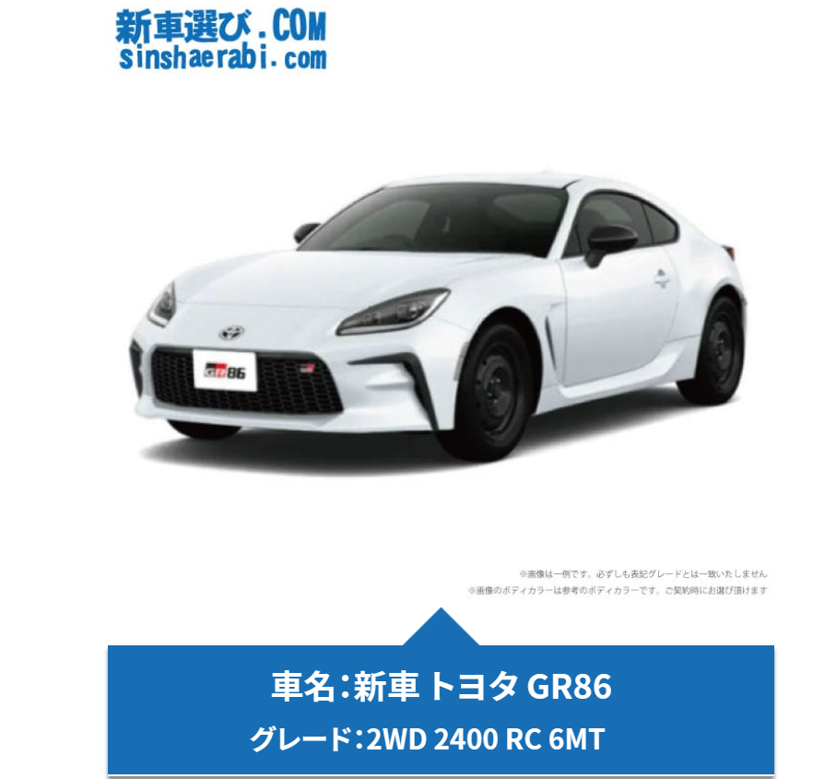
①一覧ページ
 | 新車をネットで安く値引き販売・無料見積もりなら - 新車選び.COM (sinshaerabi.com)

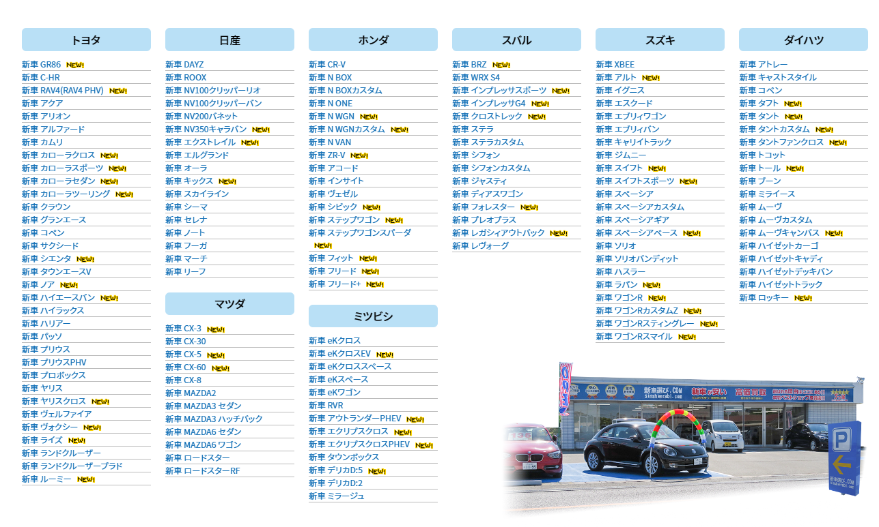

②車種一覧ページ
 | 新型トヨタ86(ハチロク)全国最安値ネット新車販売に挑戦！「新車選び.COM」新車86(ハチロク)をNETで探す為の新車値引き情報サイト！ (sinshaerabi.com)
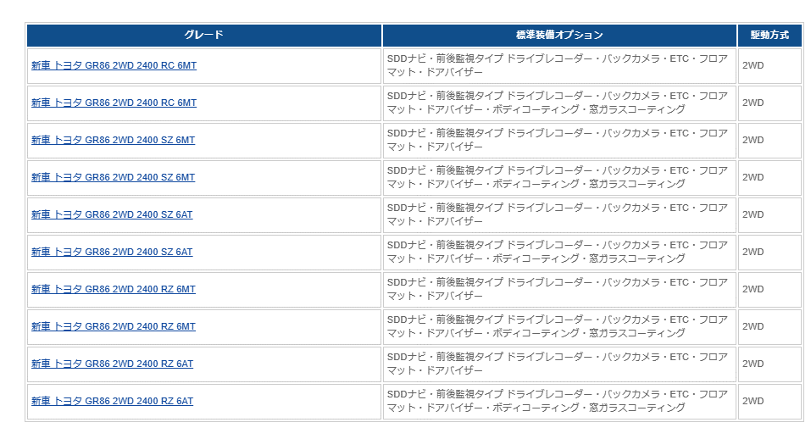

③車両詳細ページ
 | 新車選び.COM | 《新車 トヨタ GR86 2WD 2400 RC 6MT 》<br>☆こちらの新車にはSDDナビ・前後監視タイプ ドライブレコーダー・バックカメラ・ETC・フロアマット・ドアバイザーが標準装備されてます！ | メーカー,トヨタ,86ハチロク | 諸費用はコミコミ総額価格となってます！ (sinshaerabi.com)

